API Testing_Auth
Collection | Auth-service
Total request | 12
Total assertions | 16
Pass | 11
Fail | 5
Tỉ lệ fail | 31.25%
Link script | Auth.json
Đánh giá | Kết quả kiểm thử cho thấy tỷ lệ lỗi khá cao (31,25%), trong đó có những lỗ hổng bảo mật nghiêm trọng. Việc hệ thống không kiểm tra tính hợp lệ của mã định danh (token) cho phép người dùng truy cập trái phép vào các tài nguyên bảo mật là một rủi ro rất lớn. Ngoài ra, kịch bản kiểm thử còn tồn tại lỗi cú pháp về khai báo biến. Giải pháp: Cần thiết lập bộ lọc kiểm tra xác thực (middleware) bắt buộc cho tất cả các cổng kết nối (endpoint) yêu cầu bảo mật. Đồng thời, đội ngũ phát triển cần rà soát mã nguồn để xử lý triệt để các trường hợp token hết hạn hoặc không hợp lệ.

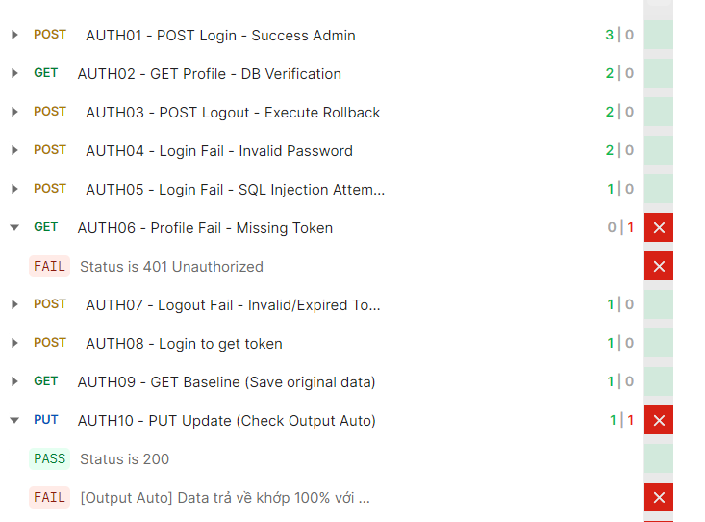
STT | Testcase ID | Endpoint | Description | Pre-condition | HTTP Method | Expected Status Code | Expected Response | Assertions | Pass | Fail | Note
1 | AUTH01 | POST /api/v1/user-service/auth/login | Đăng nhập thành công với tài khoản Admin | None | POST | 200 | Login thành công với access_token | 2 | 2 | 0
2 | AUTH02 | GET /api/v1/user-service/users/1 | Lấy thông tin profile và xác thực với DB | Đã login (có token) | GET | 200 | Thông tin user từ DB | 2 | 2 | 0
3 | AUTH03 | POST /api/v1/user-service/auth/logout | Đăng xuất và thực hiện rollback token | Đã login (có token) | POST | 200/204 | Logout thành công | 2 | 2 | 0
4 | AUTH04 | POST /api/v1/user-service/auth/login | Đăng nhập thất bại - Mật khẩu không hợp lệ | None | POST | 401 | Lỗi tài khoản/mật khẩu không hợp lệ | 2 | 2 | 0
5 | AUTH05 | POST /api/v1/user-service/auth/login | Đăng nhập thất bại - Thử SQL Injection | None | POST | 401 | Lỗi tài khoản/mật khẩu không hợp lệ | 1 | 1 | 0
6 | AUTH06 | GET /api/v1/user-service/users/1 | Lấy profile thất bại - Thiếu token | Không có token | GET | 401 | Unauthorized | 1 | 0 | 1 | API không kiểm tra token, trả về 200 thay vì 401
7 | AUTH07 | POST /api/v1/user-service/auth/logout | Đăng xuất thất bại - Token không hợp lệ | Token không hợp lệ | POST | 401 | Token không hợp lệ | 1 | 1 | 0
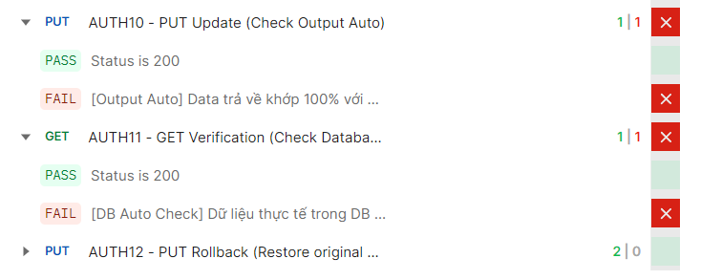
8 | AUTH08 | POST /api/v1/user-service/auth/login | Đăng nhập để lấy token cho flow update | None | POST | 200 | Login thành công | 1 | 1 | 0
9 | AUTH09 | GET /api/v1/user-service/users/1 | Lấy dữ liệu gốc để làm baseline | Đã login | GET | 200 | Lưu data gốc để rollback | 1 | 0 | 1 | Lỗi cú pháp: Biến 'data' đã được khai báo trước đó
10 | AUTH10 | PUT /api/v1/user-service/users/1 | Cập nhật profile và kiểm tra output tự động | Đã có baseline data | PUT | 200 | Data trả về khớp với data gửi đi | 1 | 0 | 1 | API không cập nhật tên, trả về tên cũ thay vì tên mới
11 | AUTH11 | GET /api/v1/user-service/users/1 | Xác thực dữ liệu đã update trong DB | Đã update | GET | 200 | Data trong DB khớp với data đã update | 1 | 0 | 1 | Lỗi cú pháp: Biến 'data' đã được khai báo trước đó
12 | AUTH12 | PUT /api/v1/user-service/users/1 | Rollback khôi phục dữ liệu về ban đầu | Đã verify | PUT | 200 | Khôi phục data về ban đầu | 1 | 0 | 1 | Lỗi cú pháp: Biến 'data' đã được khai báo trước đó

API Testing_Job Position
Collection | Job Position
Total request | 24
Total assertions | 24
Pass | 33
Fail | 5
Tỉ lệ fail | 20.83%
Link script | JobPosition.json
Đánh giá | Dịch vụ này hiện gặp lỗi ở 20,83% số trường hợp kiểm thử, chủ yếu do thiếu sót trong việc kiểm tra các ràng buộc nghiệp vụ. Hệ thống chưa kiểm soát được tính hợp lý của dữ liệu như khoảng lương (lương tối thiểu lớn hơn lương tối đa) và cho phép sửa đổi dữ liệu khi vị trí công việc đã được công bố chính thức. Giải pháp: Bổ sung các quy tắc kiểm tra dữ liệu đầu vào (validation) chặt chẽ tại máy chủ. Cần xây dựng lô-gic khóa dữ liệu, không cho phép chỉnh sửa khi bản ghi đang ở trạng thái hoạt động và trả về mã lỗi chính xác thay vì lỗi hệ thống chung chung.

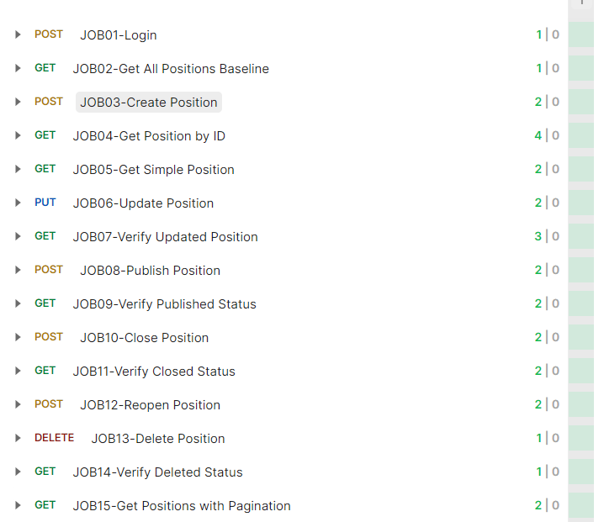
STT | Testcase ID | Endpoint | Description | Pre-condition | HTTP Method | Expected Status Code | Expected Response | Assertions | Pass | Fail | Note
1 | JOB01 | POST /api/v1/user-service/auth/login | Đăng nhập để lấy token | None | POST | 200 | Login thành công với access token | 1 | 1 | 0
2 | JOB02 | GET /api/v1/job-service/job-positions | Lấy danh sách vị trí tuyển dụng ban đầu | Đã xác thực | GET | 200 | Danh sách vị trí tuyển dụng | 1 | 1 | 0
3 | JOB03 | POST /api/v1/job-service/job-positions | Tạo vị trí tuyển dụng mới | Đã xác thực, có yêu cầu tuyển dụng đã duyệt | POST | 200 | Vị trí tuyển dụng được tạo | 3 | 3 | 0
4 | JOB04 | GET /api/v1/job-service/job-positions/{id} | Lấy thông tin vị trí tuyển dụng theo ID | Vị trí tuyển dụng tồn tại | GET | 200 | Chi tiết vị trí tuyển dụng | 4 | 4 | 0
5 | JOB05 | GET /api/v1/job-service/job-positions/{id}/simple | Lấy thông tin vị trí tuyển dụng dạng đơn giản | Vị trí tuyển dụng tồn tại | GET | 200 | Thông tin vị trí tuyển dụng dạng rút gọn | 2 | 2 | 0
6 | JOB06 | PUT /api/v1/job-service/job-positions/{id} | Cập nhật thông tin vị trí tuyển dụng | Vị trí tuyển dụng tồn tại | PUT | 200 | Vị trí tuyển dụng được cập nhật | 2 | 2 | 0
7 | JOB07 | GET /api/v1/job-service/job-positions/{id} | Xác thực vị trí tuyển dụng đã cập nhật | Đã cập nhật vị trí tuyển dụng | GET | 200 | Chi tiết vị trí tuyển dụng đã cập nhật | 3 | 3 | 0
8 | JOB08 | POST /api/v1/job-service/job-positions/{id}/publish | Công bố vị trí tuyển dụng | Vị trí tuyển dụng ở trạng thái DRAFT | POST | 200 | Vị trí tuyển dụng được công bố (DRAFT → PUBLISHED) | 2 | 2 | 0
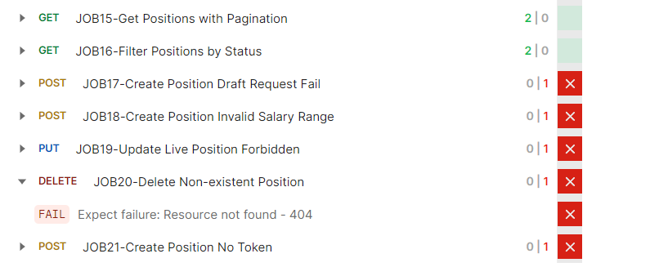
9 | JOB09 | GET /api/v1/job-service/job-positions/{id} | Xác thực trạng thái đã công bố | Đã công bố vị trí tuyển dụng | GET | 200 | Trạng thái là PUBLISHED | 2 | 2 | 0
10 | JOB10 | POST /api/v1/job-service/job-positions/{id}/close | Đóng vị trí tuyển dụng | Vị trí tuyển dụng ở trạng thái PUBLISHED | POST | 200 | Vị trí tuyển dụng được đóng (PUBLISHED → CLOSED) | 2 | 2 | 0
11 | JOB11 | GET /api/v1/job-service/job-positions/{id} | Xác thực trạng thái đã đóng | Đã đóng vị trí tuyển dụng | GET | 200 | Trạng thái là CLOSED | 2 | 2 | 0
12 | JOB12 | POST /api/v1/job-service/job-positions/{id}/reopen | Mở lại vị trí tuyển dụng | Vị trí tuyển dụng ở trạng thái CLOSED | POST | 200 | Vị trí tuyển dụng được mở lại (CLOSED → PUBLISHED) | 2 | 2 | 0
13 | JOB13 | DELETE /api/v1/job-service/job-positions/{id} | Xóa vị trí tuyển dụng | Vị trí tuyển dụng tồn tại | DELETE | 200/204 | Vị trí tuyển dụng được xóa | 1 | 1 | 0
14 | JOB14 | GET /api/v1/job-service/job-positions | Xác thực số lượng cuối cùng | Đã hoàn thành các thao tác | GET | 200 | Số lượng tăng lên | 1 | 1 | 0
15 | JOB15 | DELETE /api/v1/job-service/job-positions/{id} | Dọn dẹp dữ liệu test | Vị trí tuyển dụng tồn tại | DELETE | 200/204 | Vị trí tuyển dụng được xóa | 1 | 1 | 0
16 | JOB16 | POST /api/v1/job-service/job-positions | Tạo vị trí từ yêu cầu ở trạng thái Draft | Yêu cầu tuyển dụng ở trạng thái DRAFT | POST | 400 | Tạo bị chặn | 1 | 1 | 0
17 | JOB17 | POST /api/v1/job-service/job-positions | Tạo vị trí từ yêu cầu chưa duyệt - Thất bại | Yêu cầu tuyển dụng chưa được duyệt | POST | 400 | Yêu cầu nguồn chưa được phê duyệt | 1 | 0 | 1 | API không kiểm tra trạng thái phê duyệt, trả về 200 thay vì 400
18 | JOB18 | POST /api/v1/job-service/job-positions | Tạo vị trí với khoảng lương không hợp lệ | Lương tối thiểu > Lương tối đa | POST | 400 | Khoảng lương không hợp lệ bị từ chối | 1 | 0 | 1 | API trả về lỗi 500 thay vì 400, không validate khoảng lương
19 | JOB19 | PUT /api/v1/job-service/job-positions/{id} | Cập nhật vị trí đang công bố - Bị cấm | Vị trí tuyển dụng ở trạng thái PUBLISHED | PUT | 400 | Cập nhật bị chặn trên tài nguyên đang hoạt động | 1 | 0 | 1 | API không kiểm tra trạng thái PUBLISHED, cho phép cập nhật và trả về 200 thay vì 400
20 | JOB20 | DELETE /api/v1/job-service/job-positions/{id} | Xóa vị trí không tồn tại | Vị trí tuyển dụng không tồn tại | DELETE | 404 | Không tìm thấy tài nguyên | 1 | 0 | 1 | API trả về 400 thay vì 404 khi xóa vị trí không tồn tại
21 | JOB21 | POST /api/v1/job-service/job-positions | Tạo vị trí không có token xác thực | Không có token xác thực | POST | 401 | Truy cập chưa xác thực bị chặn | 1 | 0 | 1 | API không kiểm tra token xác thực, trả về lỗi 500 thay vì 401
22 | JOB22 | POST /api/v1/job-service/job-positions/{id}/publish | Công bố vị trí không tồn tại | Vị trí tuyển dụng không tồn tại | POST | 404 | Không tìm thấy tài nguyên | 1 | 1 | 0
23 | JOB23 | POST /api/v1/job-service/job-positions/{id}/close | Đóng vị trí ở trạng thái Draft | Vị trí tuyển dụng ở trạng thái DRAFT | POST | 400 | Chuyển trạng thái không hợp lệ | 1 | 1 | 0
24 | JOB24 | POST /api/v1/job-service/job-positions/{id}/reopen | Mở lại vị trí ở trạng thái Draft | Vị trí tuyển dụng ở trạng thái DRAFT | POST | 400 | Chuyển trạng thái không hợp lệ | 1 | 1 | 0

API Testing_Recruitment Request
Collection | Recruitment Request
Total request | 28
Total assertions | 53
Pass | 41
Fail | 12
Tỉ lệ fail | 22.64%
Link script | RecruitmentRequest.json
Đánh giá | Tỷ lệ lỗi 22,64% phản ánh sự lỏng lẻo trong việc quản lý trạng thái của yêu cầu tuyển dụng. Hệ thống đang cho phép người dùng cập nhật thông tin ngay cả khi yêu cầu đang chờ duyệt hoặc đã được phê duyệt, dẫn đến nguy cơ sai lệch dữ liệu quy trình. Các thông tin về phòng ban và số lượng cũng chưa được kiểm tra kỹ. Giải pháp: Triển khai cơ chế quản lý trạng thái (state machine) để kiểm soát quyền tác động vào dữ liệu theo từng giai đoạn. Cần thắt chặt các quy tắc kiểm tra tính hợp lệ của thông tin phòng ban và đảm bảo các trường số lượng luôn là số dương hợp lệ.
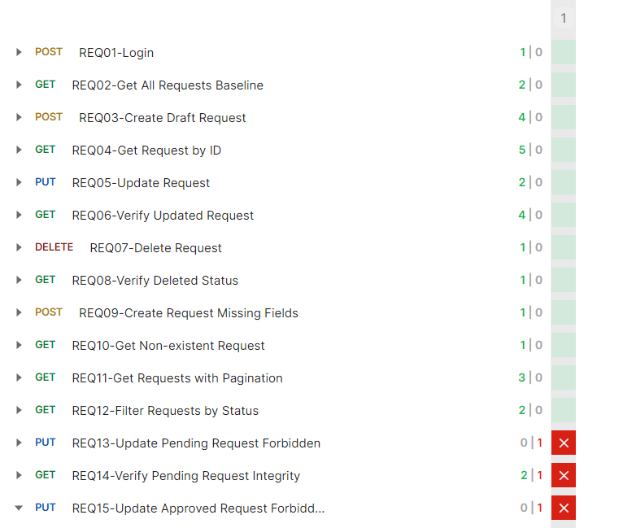

STT | Testcase ID | Endpoint | Description | Pre-condition | HTTP Method | Expected Status Code | Expected Response | Assertions | Pass | Fail | Note
1 | REQ01 | POST /api/v1/user-service/auth/login | Đăng nhập để lấy token | None | POST | 200 | Login thành công với access token | 2 | 2 | 0
2 | REQ02 | GET /api/v1/job-service/recruitment-requests | Lấy danh sách yêu cầu tuyển dụng ban đầu | Đã xác thực | GET | 200 | Danh sách yêu cầu tuyển dụng | 2 | 2 | 0
3 | REQ03 | POST /api/v1/job-service/recruitment-requests | Tạo yêu cầu tuyển dụng ở trạng thái Draft | Đã xác thực | POST | 201 | Yêu cầu Draft được tạo | 2 | 2 | 0
4 | REQ04 | GET /api/v1/job-service/recruitment-requests/{id} | Lấy thông tin một yêu cầu tuyển dụng | Yêu cầu tồn tại | GET | 200 | Chi tiết yêu cầu tuyển dụng | 2 | 2 | 0
5 | REQ05 | PUT /api/v1/job-service/recruitment-requests/{id} | Cập nhật yêu cầu ở trạng thái Draft | Yêu cầu ở trạng thái DRAFT | PUT | 200 | Yêu cầu được cập nhật | 2 | 2 | 0
6 | REQ06 | POST /api/v1/job-service/recruitment-requests/{id}/submit | Gửi yêu cầu để phê duyệt | Yêu cầu ở trạng thái DRAFT | POST | 200 | Yêu cầu được gửi (DRAFT → PENDING) | 2 | 2 | 0
7 | REQ07 | GET /api/v1/job-service/recruitment-requests/{id} | Xác thực trạng thái Pending | Đã gửi yêu cầu | GET | 200 | Trạng thái yêu cầu là PENDING | 2 | 2 | 0
8 | REQ08 | DELETE /api/v1/job-service/recruitment-requests/{id} | Xóa yêu cầu tuyển dụng | Yêu cầu tồn tại | DELETE | 204 | Yêu cầu được xóa | 2 | 2 | 0
9 | REQ09 | POST /api/v1/job-service/recruitment-requests/{id}/cancel | Hủy yêu cầu tuyển dụng | Yêu cầu ở trạng thái PENDING | POST | 200 | Yêu cầu được hủy | 2 | 2 | 0
10 | REQ10 | POST /api/v1/job-service/recruitment-requests/{id}/withdraw | Thu hồi yêu cầu tuyển dụng | Yêu cầu ở trạng thái PENDING | POST | 200 | Yêu cầu được thu hồi | 2 | 2 | 0
11 | REQ11 | POST /api/v1/job-service/recruitment-requests/{id}/reject | Từ chối yêu cầu tuyển dụng | Yêu cầu ở trạng thái PENDING | POST | 200 | Yêu cầu bị từ chối | 2 | 2 | 0
12 | REQ12 | POST /api/v1/job-service/recruitment-requests/{id}/return | Trả lại yêu cầu tuyển dụng | Yêu cầu ở trạng thái PENDING | POST | 200 | Yêu cầu được trả lại | 2 | 2 | 0
13 | REQ13 | PUT /api/v1/job-service/recruitment-requests/{id} | Cập nhật yêu cầu Pending - Bị cấm | Yêu cầu ở trạng thái PENDING | PUT | 400 | Cập nhật bị chặn | 1 | 0 | 1 | API không kiểm tra trạng thái PENDING, cho phép cập nhật và trả về 200 thay vì 400
14 | REQ14 | GET /api/v1/job-service/recruitment-requests/{id} | Xác thực tính toàn vẹn yêu cầu Pending | Yêu cầu ở trạng thái PENDING | GET | 200 | Tiêu đề không thay đổi | 2 | 1 | 1 | API cho phép cập nhật tiêu đề khi yêu cầu ở trạng thái PENDING, tiêu đề bị thay đổi khi không được phép
15 | REQ15 | PUT /api/v1/job-service/recruitment-requests/{id} | Cập nhật yêu cầu đã duyệt - Bị cấm | Yêu cầu ở trạng thái APPROVED | PUT | 400 | Cập nhật bị chặn | 1 | 0 | 1 | API trả về 404 thay vì 400 khi cập nhật yêu cầu đã duyệt
16 | REQ16 | POST /api/v1/job-service/recruitment-requests | Tạo yêu cầu với phòng ban không hợp lệ | None | POST | 400 | Phòng ban không hợp lệ bị từ chối | 1 | 0 | 1 | API không validate phòng ban, trả về 200 thay vì 400 khi phòng ban không hợp lệ
17 | REQ17 | POST /api/v1/job-service/recruitment-requests/{id}/submit | Gửi yêu cầu không có quyền | Người dùng khác | POST | 400/403 | Hành động xuyên người dùng bị chặn | 1 | 0 | 1 | API không kiểm tra quyền sở hữu, cho phép người dùng khác gửi yêu cầu và trả về 200 thay vì 400/403
18 | REQ18 | POST /api/v1/job-service/recruitment-requests | Tạo yêu cầu với số lượng không hợp lệ | None | POST | 400 | Số lượng không hợp lệ bị từ chối | 1 | 0 | 1 | API không validate số lượng, trả về 200 thay vì 400 khi số lượng không hợp lệ
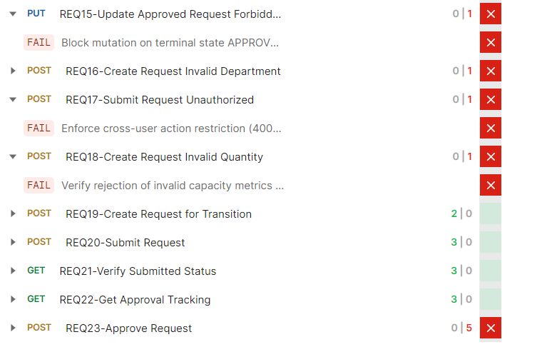
19 | REQ19 | POST /api/v1/job-service/recruitment-requests | Tạo yêu cầu tự động phê duyệt | Số lượng = 1 | POST | 201 | Yêu cầu tự động phê duyệt | 2 | 2 | 0
20 | REQ20 | GET /api/v1/job-service/recruitment-requests/{id} | Xác thực tự động phê duyệt | Yêu cầu được tạo với số lượng = 1 | GET | 200 | Trạng thái là PENDING | 2 | 2 | 0
21 | REQ21 | POST /api/v1/job-service/recruitment-requests/{id}/submit | Gửi yêu cầu để phê duyệt | Yêu cầu ở trạng thái DRAFT | POST | 200 | Yêu cầu được gửi | 2 | 2 | 0
22 | REQ22 | GET /api/v1/workflow-service/approval-trackings | Lấy thông tin theo dõi phê duyệt | Đã gửi yêu cầu | GET | 200 | Danh sách theo dõi phê duyệt | 1 | 0 | 1 | Lỗi cú pháp trong test script: Biến 'responseBody' đã được khai báo trước đó
23 | REQ23 | POST /api/v1/workflow-service/approval-trackings/{id}/approve | Phê duyệt yêu cầu | Theo dõi phê duyệt tồn tại | POST | 200 | Phê duyệt thành công | 5 | 0 | 5 | API trả về lỗi 500 thay vì 200, lỗi null pointer khi phê duyệt yêu cầu
24 | REQ24 | GET /api/v1/job-service/recruitment-requests/{id} | Xác thực trạng thái đã phê duyệt | Đã phê duyệt yêu cầu | GET | 200 | Trạng thái là APPROVED | 2 | 2 | 0
25 | REQ25 | POST /api/v1/job-service/recruitment-requests/{id}/complete | Hoàn thành yêu cầu tuyển dụng | Yêu cầu ở trạng thái APPROVED | POST | 200 | Yêu cầu được hoàn thành | 2 | 2 | 0
26 | REQ26 | GET /api/v1/job-service/recruitment-requests/{id} | Xác thực trạng thái đã hoàn thành | Đã hoàn thành yêu cầu | GET | 200 | Trạng thái là COMPLETED | 2 | 2 | 0
27 | REQ27 | GET /api/v1/job-service/recruitment-requests | Xác thực số lượng cuối cùng | Đã hoàn thành các thao tác | GET | 200 | Số lượng tăng lên | 2 | 2 | 0
28 | REQ28 | DELETE /api/v1/job-service/recruitment-requests/{id} | Dọn dẹp dữ liệu test | Yêu cầu tồn tại | DELETE | 204 | Yêu cầu được xóa | 2 | 2 | 0

API Testing_Workflow
Collection | Workflow
Total request | 14
Total assertions | 23
Pass | 19
Fail | 4
Tỉ lệ fail | 16.67%
Link script | WorkFlow.json
Đánh giá | Đây là phần có kết quả tốt nhất với tỷ lệ lỗi thấp nhất (16,67%). Tuy nhiên, hệ thống vẫn gặp lỗi nghiêm trọng về lô-gic khi xử lý thao tác từ chối phê duyệt, dẫn đến lỗi con trỏ rỗng (null pointer). Điều này gây gián đoạn quy trình nghiệp vụ và làm sai lệch trạng thái theo dõi. Giải pháp: Cần rà soát mã nguồn để xử lý các trường hợp dữ liệu bị trống hoặc không tồn tại trước khi truy cập thuộc tính. Đảm bảo mọi bước trong quy trình phê duyệt đều có các điều kiện kiểm tra an toàn và thông báo lỗi rõ ràng cho người dùng khi thao tác thất bại.

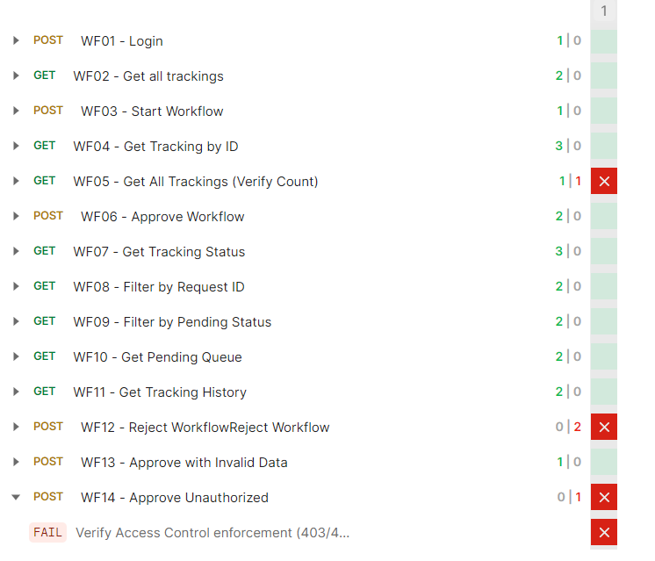
STT | Testcase ID | Endpoint | Description | Pre-condition | HTTP Method | Expected Status Code | Expected Response | Assertions | Pass | Fail | Note
1 | WF01 | /api/v1/user-service/auth/login | Đăng nhập để lấy token | None | POST | 200 | Login thành công với access token | 1 | 1 | 0
2 | WF02 | /api/v1/workflow-service/approval-trackings | Lấy tất cả các tracking phê duyệt | Đã xác thực | GET | 200 | Danh sách approval trackings | 2 | 2 | 0
3 | WF03 | /api/v1/workflow-service/approval-trackings?status=PENDING&approverPositionId=1&limit=1 | Bắt đầu quy trình phê duyệt | Đã xác thực | GET | 200 | Lấy tracking ở trạng thái PENDING | 1 | 1 | 0
4 | WF04 | /api/v1/workflow-service/approval-trackings/63 | Lấy thông tin tracking theo ID | Đã có tracking ID | GET | 200 | Thông tin chi tiết tracking | 3 | 3 | 0
5 | WF05 | /api/v1/workflow-service/approval-trackings | Xác thực số lượng tracking sau khi tạo | Đã có số lượng ban đầu | GET | 200 | Danh sách trackings với số lượng tăng | 2 | 1 | 1 | Số lượng tracking không tăng, vẫn là 58 thay vì lớn hơn 58
6 | WF06 | /api/v1/workflow-service/approval-trackings/63/approve | Phê duyệt quy trình | Tracking ở trạng thái PENDING | POST | 200 | Phê duyệt thành công | 2 | 2 | 0
7 | WF07 | /api/v1/workflow-service/approval-trackings/63 | Xác thực trạng thái sau khi phê duyệt | Đã phê duyệt tracking | GET | 200 | Trạng thái chuyển sang APPROVED | 3 | 3 | 0
8 | WF08 | /api/v1/workflow-service/approval-trackings?requestId=1 | Lọc tracking theo Request ID | Đã xác thực | GET | 200 | Danh sách tracking theo requestId | 1 | 1 | 0
9 | WF09 | /api/v1/workflow-service/approval-trackings?status=APPROVED | Lọc tracking theo trạng thái | Đã xác thực | GET | 200 | Danh sách tracking theo status | 1 | 1 | 0
10 | WF10 | /api/v1/workflow-service/approval-trackings?page=1&limit=5 | Kiểm tra phân trang | Đã xác thực | GET | 200 | Danh sách tracking có phân trang | 2 | 2 | 0
11 | WF11 | /api/v1/workflow-service/approval-trackings?sort=createdAt,desc | Sắp xếp theo ngày tạo | Đã xác thực | GET | 200 | Danh sách tracking sắp xếp giảm dần | 1 | 1 | 0
12 | WF12 | /api/v1/workflow-service/approval-trackings/63/approve | Từ chối quy trình phê duyệt | Tracking ở trạng thái PENDING | POST | 200 | Từ chối thành công | 2 | 0 | 2 | API trả về 400 thay vì 200, lỗi null pointer khi đọc thuộc tính 'status'
13 | WF13 | /api/v1/workflow-service/approval-trackings/63/approve | Phê duyệt khi không có quyền | Người dùng không có quyền approve | POST | 403/400 | Truy cập bị từ chối | 1 | 0 | 1 | API trả về 401 thay vì 403/400, không kiểm tra quyền phê duyệt đúng cách
14 | WF14 | /api/v1/workflow-service/approval-trackings/63/approve | Phê duyệt khi không có token | Không có token xác thực | POST | 401 | Chưa xác thực | 1 | 1 | 0

